关系图
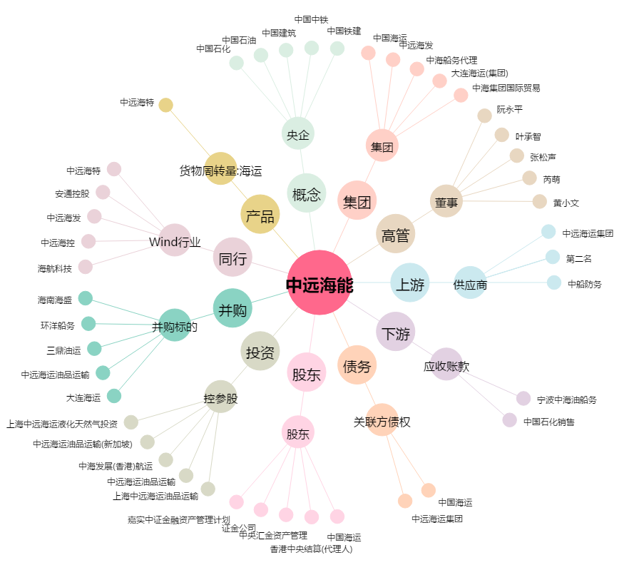
中远海能[600026.SH] - 关系概览图

